借用单，领用单
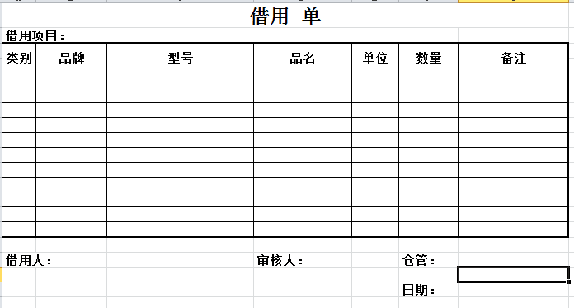
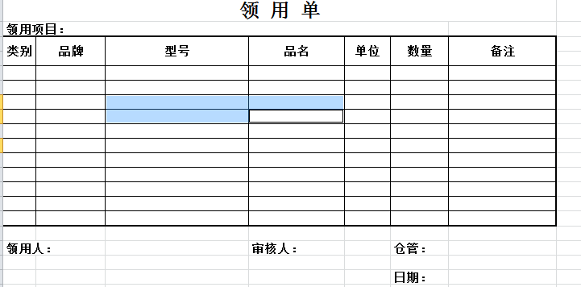
领用单后面可能还需要加上领用的具体条码，或者增加一个借用单号，具体借用了哪些请到系统根据借用单号进行查询

